①ヒアリングシートについて
 | 【令和６年度舞台芸術等総合支援事業（学校巡回公演）会場条件に係るヒアリング準備シート】
 | ID | J129 | 分野 | 演劇 | 種目 | 児童劇 | 区分 | A区分 | ブロック | J
 | 公演団体名 | 企業組合劇団仲間 |  |  |  | 制作団体名 | 企業組合劇団仲間

■ | 令和6年度の実施校募集において、各応募校に記載していただく予定の体育館等会場の情報は以下の項目です。

① | 上記を踏まえ、実施にあたり必要な会場条件を教えてください。
 | 会場の設置階の制限 |  |  | 2F以上応相談 |  | 主幹引き込み電源容量 |  |  | 100 | A
 | 舞台設置面積 |  |  | 間口 | 14.5 | ｍ | 奥行 | 8.6 | ｍ
 |  |  |  | 高さ | 指定なし | ｍ
 | 舞台設置場所 |  |  | フロア対応 | 条件が合えば可 |  | 学校のステージでの対応 |  | 条件が合えば可
 | 搬入間口の広さ |  |  | 幅 | 2 | ｍ | 高さ | 2 | ｍ
 | 遮光の要否 |  |  | 7割程度必要 |  | 緞帳の要否 |  |  | なくても良い
 | ピアノの使用について |  |  | 使わない |  | ピアノを使用する場合の設置位置の指定
 |  |  |  |  |  | ピアノを使用しない場合の移動の要否 |  |  | 要
 | トラックの横づけ |  |  | 応相談 |  | トラック横づけ不可の場合の搬入 対応可能距離 |  |  | 30 | ｍ
 | 搬入車両の種類 |  |  | 中型トラック |  | 台数 | 1 | 台
 | 搬入車両の大きさ |  |  | 車幅 | 2.5 | ｍ | 車長 | 9 | ｍ
 | ※表から数値を拾っていますので、セルの結合や行の挿入・削除は行わないでください。(幅や高さは調整いただいて問題ありません。)
② | 学校からの会場図面の提出要否について、教えてください。
 | その他、搬入間口や搬入経路等の写真の提出を求める場合は、【その他】欄にご入力ください。
 | 会場図面の提出要否 |  |  | 不要
 | その他 |  |  | 会場条件を事前に教えていただければ、図面提出は不要です。

③ | 上記以外に学校へ標準的に確認しなければならない条件がありましたら、教えてください。
【個別ヒアリング事項】 |  |  |  |  |  | 学校回答欄
1 | 舞台設置場所はステージとフロア両方使用します。
2
3
4
5
6
7
8
9
10
あまり条件を増やしますと学校側が応募しにくくなってしまう可能性がありますが、必須条件については実施不可などのトラブルを防ぐため、予め学校側へ共有必要がありますので必ず御記載くださるようお願いいたします。
ピアノの移動が必要な場合、図面上にピアノの指定位置は記載しましたか？
要点検事項

③ | 学校へヒアリングする際の参考としますので、簡易図面の作成をお願いします。

 | 会場図面(表記単位：メートル)

文字
文字
文字
文字
 | 搬入間口について |  |  | 幅 | 2 |  | 高さ | 2
 | 搬入車両の横づけの要否 |  |  |  | 応相談
 | 横づけができない場合の搬入可能距離 |  |  |  | 30
 |  | ※搬入に関する条件の詳細については、図面上の表にて御確認ください。
ピアノ設置位置
通り抜け
文字
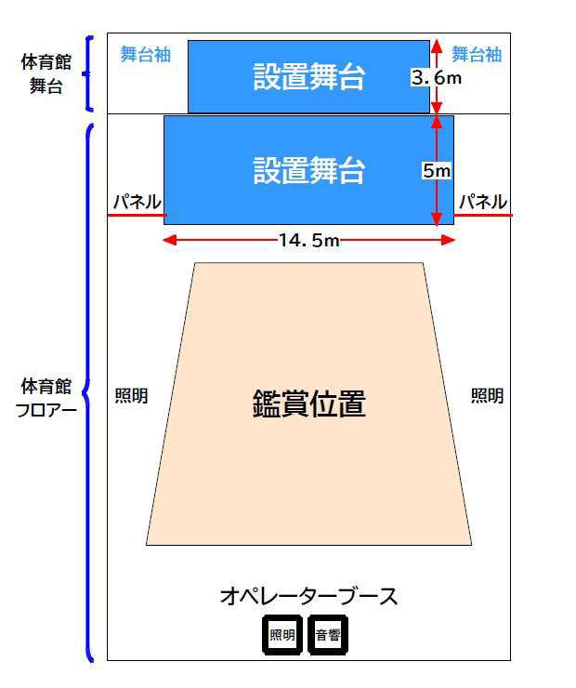
ｍ
スペースの確保が必要
ｍ

スペースの確保が必要
ｍ

ｍ

3.6 ｍ
ｍ
ｍ
ｍ
ｍ

鑑賞位置
鑑賞位置

後方
トラック
前方
トラック 後方
フロア使用時

後方
トラック
前方

フロア使用時
舞台使用時

